상품제안서
노르딕키친 무쇠 인덕션IH 후라이팬 28cm + 내열유리뚜껑 | 상품코드: S39675

 |  |  |  |  |  |  | 02-713-8555 | www.synergygift.co.kr
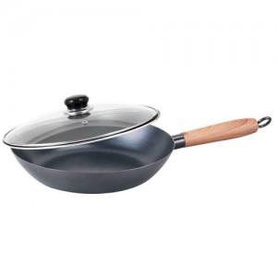

【상세/제작정보】

【인쇄/포장옵션】 | 스티커 / 포장지포장

【공급단가】 | 수량 | 30~ | 100~ | 300~ | 500~ | 1,000~
*VAT별도 | 단가 | 19,810원 | 19,180원 | 18,250원 | 17,780원 | 17,470원

【상품 URL】 | https://www.synergygift.co.kr:443/src/goods_detail.php?gdno=39675

